RUS
2024-08-15
СПЕЦИФИКАЦИЯ ПО КАЧЕСТВУ ДЫНИ

МИНИМАЛЬНЫЕ ТРЕБОВАНИЯ
Дыни должны быть: твёрдыми, неповрежденными, доброкачественными; чистыми; свежими; без насекомых-вредителей; без затрагивающих мякоть повреждений, вызванных насекомыми-вредителями; твердыми; без чрезмерной поверхностной влажности; без какого-либо постороннего запаха и/или привкуса. Кора и мякоть, свойственные данному ботаническому сорту, семенное гнездо со зрелыми, легко отделяющимися семенами, мякоть различной плотности, но не перезревшая.
Дыни должны быть достаточной степени развития и удовлетворительной зрелости. Степень развития и состояние дынь должны быть такими, чтобы они могли: выдерживать перевозку, погрузку и разгрузку; доставляться к месту назначения в удовлетворительном состоянии.
Содержание сахара не менее 8˚ по шкале Брикс. Коммерческой Службой Ленты в заказе могут быть предъявлены дополнительные требования, которые будут считаться необходимыми для соответствия дыни уровню Брикс.
I КАТЕГОРИЯ
Дыни этой категории должны иметь характерные признаки своей разновидности и/или товарного типа. Однако могут допускаться следующие незначительные дефекты при условии, что они не влияют на общий внешний вид, качество, сохраняемость и товарный вид продукта в упаковке:
• небольшой дефект формы;
• небольшие дефекты окраски (бледная окраска коры в том месте, где плод соприкасался с почвой во время созревания, дефектом не считается);
• небольшие зарубцевавшиеся повреждения коры, потертости, солнечные ожоги общей площадью не более 1/16 части поверхности плода;
• небольшие зарубцевавшиеся трещины вокруг плодоножки, не задевающие мякоти и не превышающие по длине 2 см;
• незначительные следы земли;
II КАТЕГОРИЯ
К этой категории относятся дыни, которые не могут быть отнесены к более высокой категории, но отвечают перечисленным выше минимальным требованиям. Допускаются следующие дефекты при условии, что дыни сохраняют присущие им характерные признаки качества, сохраняемость и товарный вид:
• дефекты формы;
• дефекты окраски (бледная окраска коры в том месте, где плод соприкасался с почвой во время созревания, дефектом не считается);
• зарубцевавшиеся повреждения коры, потертости, солнечные ожоги общей площадью не более 1/8 части поверхности плода;
• небольшие засохшие трещины или глубокие царапины, которые не затрагивают мякоти плода;
• легкие нажимы, не затрагивающие мякоть;
• длина оставленного стебля не более 100 см;
НЕСТАНДАРТ
• дефекты, превышающие допуски для 1 и 2 категории, либо не отвечающие минимальным требованиям
• зарубцевавшиеся повреждения коры, потертости,солнечные ожоги общей площадью более 1/8 части поверхности плода;
• уродливые (плоды с наростами, уродливой формы);
• грязные (с остатками химических веществ, остатки жизнедеятельности животных, чрезмерное налипание земли);
• недозревшие; с содержанием сахара менее 8˚ по шкале брикс;
• незарубцевавшиеся повреждения коры (без затрагивания мякоти);
• пораженные заболеваниями в начальной стадии;
• с наличием проросших семян в семенной камере (без изменения вкуса мякоти);
• длина оставленного стебля более 100 см;
• повреждения насекомыми-вредителями без проникновения в мякоть;
ОТХОД
• загнившие и гнилые, заплесневевшие (с загнившим стеблем);
• грубые механические повреждения (ушибы,затрагивающие мякоть; трещины,открывающие мякоть и т.д.);
• с признаками увядания (мягкие);
• повреждение мякоти с/х вредителями (в т.ч. семенной камеры); повреждение грызунами; наличие с/х вредителей;
• потемнение мякоти;
• помятые плоды;
• перезревшие;
• недоразвитые плоды;
• подверженные воздействию низких или высоких температур (застуженные, подмороженные, запаренные);
ДРУГИЕ ТРЕБОВАНИЯ
Сорт | Согласно требованиям Коммерческой Службы Ленты. В заказе могут быть предъявлены дополнительные требования к внешнему виду продукции, которые будут считаться необходимыми для соответствия сорту.
Калибр | Согласно требованиям Коммерческой Службы Ленты. В общей сложности допускается наличие 10% по количеству или весу дынь, не отвечающих требованиям калибровки.
Однородность | Содержимое каждой упаковки должно быть однородным; каждая упаковка должна содержать дыни одного и того же происхождения, разновидности или товарного типа,одинаковой степени развития и зрелости, одинакового цвета. Видимая часть продукта в упаковке должна соответствовать содержимому всей упаковки.
Упаковка | Дыни должны быть упакованы таким образом, чтобы обеспечивалась надлежащая сохранность продукта

ENG
QUALITY SPECIFICATION FOR MELON

MINIMUM REQUIREMENTS
Melons should be: firm, intact, of good quality; clean; fresh; without insect pests; without damage to the pulp caused by insect pests; solid; without excessive surface moisture; without any foreign odour and/or taste. The skin and pulp characteristic of this botanical variety, a seed nest with mature, easily separated seeds, pulp of various densities, but not overripe.
Melons must be of sufficient degree of development and satisfactory maturity. The degree of development and condition of melons must allow to: withstand transportation, loading and unloading; be delivered to their destination in satisfactory condition.
The sugar content is at least 8 Brix. Commercial Service of Lenta may impose additional requirements for the order, deemed necessary to ensure the melon meets the required Brix level.
CLASS I
Melons of this class must have characteristic features of their variety and/or commodity type. However, the following minor defects may be allowed, provided that they do not affect the overall appearance, quality, preservation and presentation of the product in the package:
• minor shape defect;
• minor coloring defects (pale coloring of skin in place of contact with ground during ripening is not considered a defect);
• minor scarred surface damages of the skin, shafes, sunburn, with a total area of no more than 1/16 of the fruit surface;
• minor scarred cracks around the pedicel that do not affect the pulp and do not exceed 2 cm in length;
• minor earth traits;
CLASS II
This class includes melons that cannot be assigned to the higher class but meet the minimum requirements listed above. The following defects are allowed provided that melons retain their characteristic features of quality, preservation and presentation:
• shape defects;
• coloring defects (pale coloring of rind in place of contact with ground during ripening is not considered a defect);
• scarred surface damages of the rind (shafes, sunburn), with a total area of no more than 1/8 of the fruit surface;
• minor dried cracks or deep scratches that do not affect the pulp of the fruit;
• light bruisings that do not affect the pulp;
OUT OF GRADE
• defects exceeding the tolerances for class 1 and 2, or not meeting the minimum requirements
• scarred surface damages of the skin, shafes, sunburn, with a total area of more than 1/8 of the fruit surface;
• deformed (fruits with nodus, deformed in shape);
• dirty (with chemical residues, animal waste, excessive sticking of the earth);
• immature, the sugar content is less than 8 Brix;
• non-scarred skin damage (without affecting the pulp);
• damaged by diseases in the initial stage;
• with the presence of sprouted seeds in the seed cell (without changing the taste of the pulp);
• fruits with left stem than 100 cm;
• damage by insect pests without penetration into the pulp;
WASTE
• decayed and rotten, moldy (with a rotten stem);
• gross mechanical damages (bruises affecting the pulp; cracks opening the pulp, etc.);
• with signs of wilting (squishy);
• damage to the pulp by insect pests (incl. seed cell); damage by rodents; presence of insect pests;
• pulp darkening;
• crushed fruits;
• overripe;
• undeveloped fruits;
• exposed to low or high temperatures (chilled, frozen or overheated);
OTHER REQUIREMENTS
Variety | According to the requirements of the Commercial Service of Lenta. The order may contain additional requirements for the appearance of the products, which will be considered necessary for compliance with the variety.
Size | According to the requirements of the Commercial Service of Lenta. In total, it is allowed to have 10% by number or weight of melons that do not meet the size requirements.
Uniformity | The contents of each package must be uniform and consist of melons of the same origin, variety or commercial type, the same development and ripeness level, the same color. The visible part of the product in the package must correspond to the contents of the entire package.
Packaging | Melons must be packed in such a way as to ensure proper preservation of the product.

Фото-Photo
В данном разделе представлены фото, иллюстрирующие различные степени проявления некоторых дефектов и соответственное разделение этих дефектов по категориям качества. Основная информация о требованиях к качеству товара представлена в разделе "Спецификация". Раздел "Фото" является дополнительным и неисчерпывающим приложением к Спецификации по качеству./This section presents photos demonstrationg different intensities of some defects and corresponding division of these defects by quality classes. The basic information on requirements to the goods quality is presented in the Specification section. The Photos section is the additional and non-exhaustive appendix to the Quality Specification.
I КАТЕГОРИЯ/CLASS I

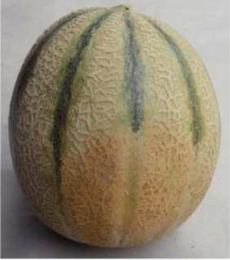
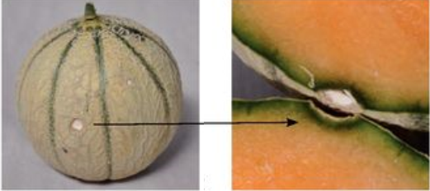

Допускается бледная окраска кожуры той части дынь, которая при выращивании соприкасалась с почвой/pale coloring of rind in place of contact with ground during ripening is allowed |  |  | Незначительные зарубцевавшиеся поверхностные повреждения/minor scarred surface damages
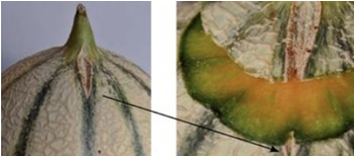

небольшие зарубцевавшиеся поверхностные трещины вокруг плодоножки, не затрагивающие мякоти и не превышающие по длине 2 см/minor scarred cracks around the pedicel that do not affect the pulp and do not exceed 2 cm in length |  |  | след от измерения уровня сахара/the trace from the measurement of sugar levels

II КАТЕГОРИЯ/CLASS II

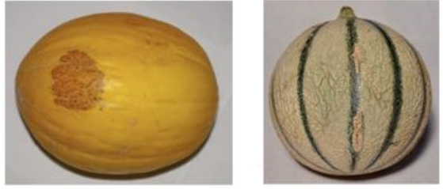
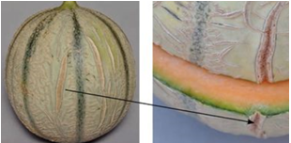

Корковые образования, зарубцевавшиеся повреждения/Skin formations, scarred damages |  |  | Зарубцевавшиеся трещины, которые не затрагивают мякоть плода и не влияют на его сохраняемость и товарный вид/Scarred cracks that do not affect the pulp of the fruit and do not affect its preservation and presentation
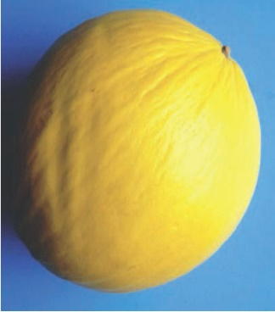
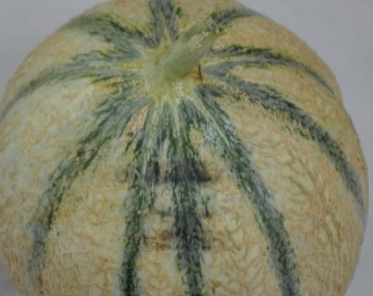

легкие нажимы, не затрагивающие мякоть/light bruisings that do not affect the pulp

НЕСТАНДАРТ/OUT OF GRADE

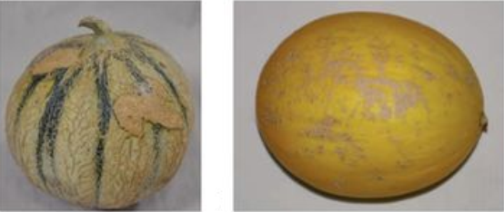
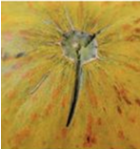
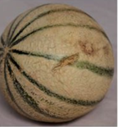

Обширные корковые образования, портящие товарный вид/Extensive skin formations that affect the presentation |  | серьезные механические повреждения и трещины, не затрагивающие мякоть/non-scarred skin damage (without affecting the pulp) |  |  | зарубцевавшиеся повреждения коры/scarred surface damages of the skin
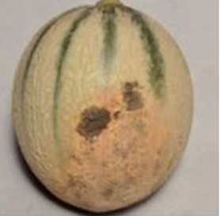
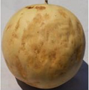
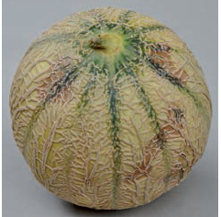

грязные/dirty |  |  | старение/ageing

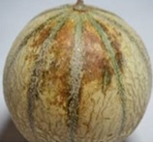 | 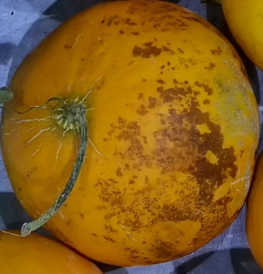
Солнечные ожоги общей площадью более 1/8 части поверхности плода /sunburn |  |  | пораженные заболеваниями без загнивания, без проникновения в мякоть/fruits affected by diseases without rotting, without penetration into the pulp

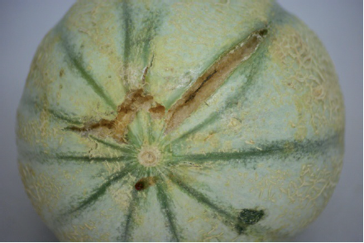 |  |  | 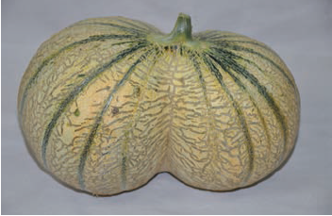
глубокие трещины/deep cracks |  |  |  | уродливость/deformation

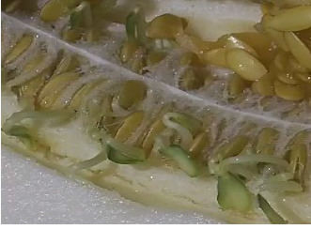 |  |  | 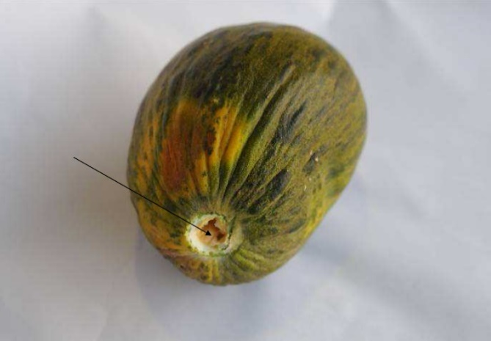
дыни с проросшими семенами/melons with sprouted seeds |  |  |  | грубо вырванная плодоножка с открытием мякоти/roughly torn out pedicel with the opening of the pulp
ОТХОД/WASTE
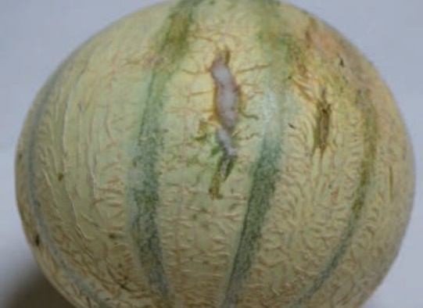
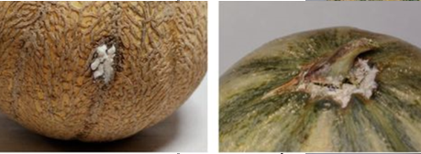

загнившие и гнилые/decayed and rotten |  |  | заплесневевшая трещина/moldy crack

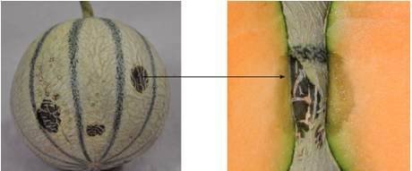
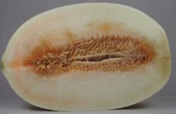

загнившие и гнилые/decayed and rotten |  |  | перезрев/overripe

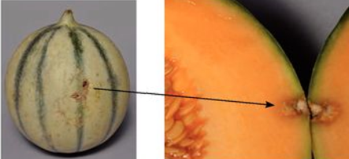
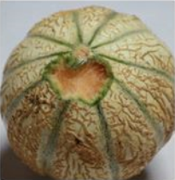

повреждение мякоти с/х вредителями/damage to the pulp by insect pests |  |  | повреждение грызунами/damage by rodents

